PMBOK6th 十五至尊图_51CTO PMP微职位
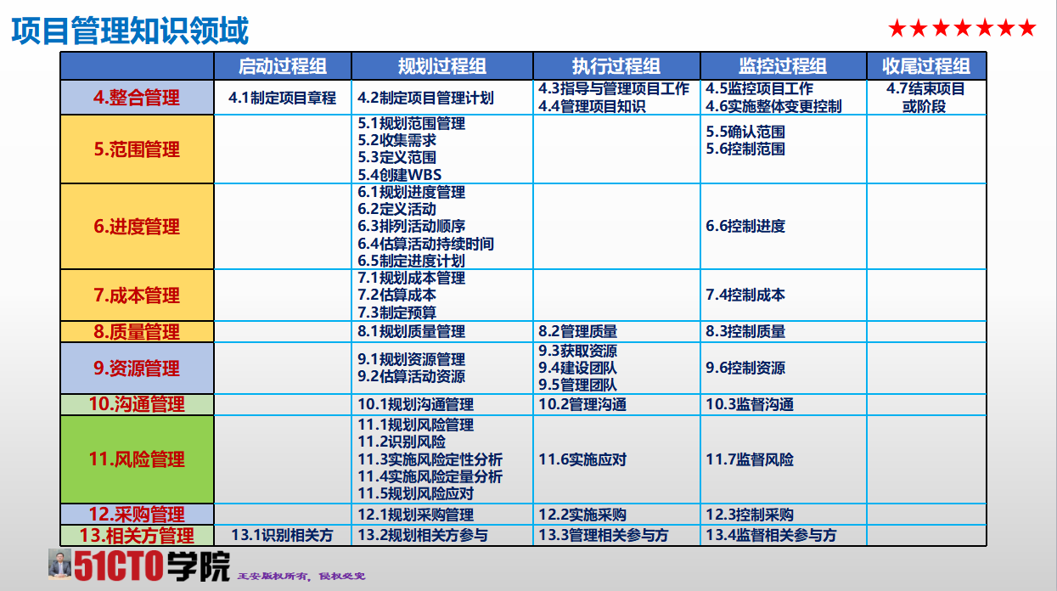
PMBOK十五至尊图

